クラス図
クラス図
システム名 |  | ATMシステム | 作成者 | 高田ヒュージ | 更新者
 |  |  | 作成日付 | 2023-08-24 | 更新日付

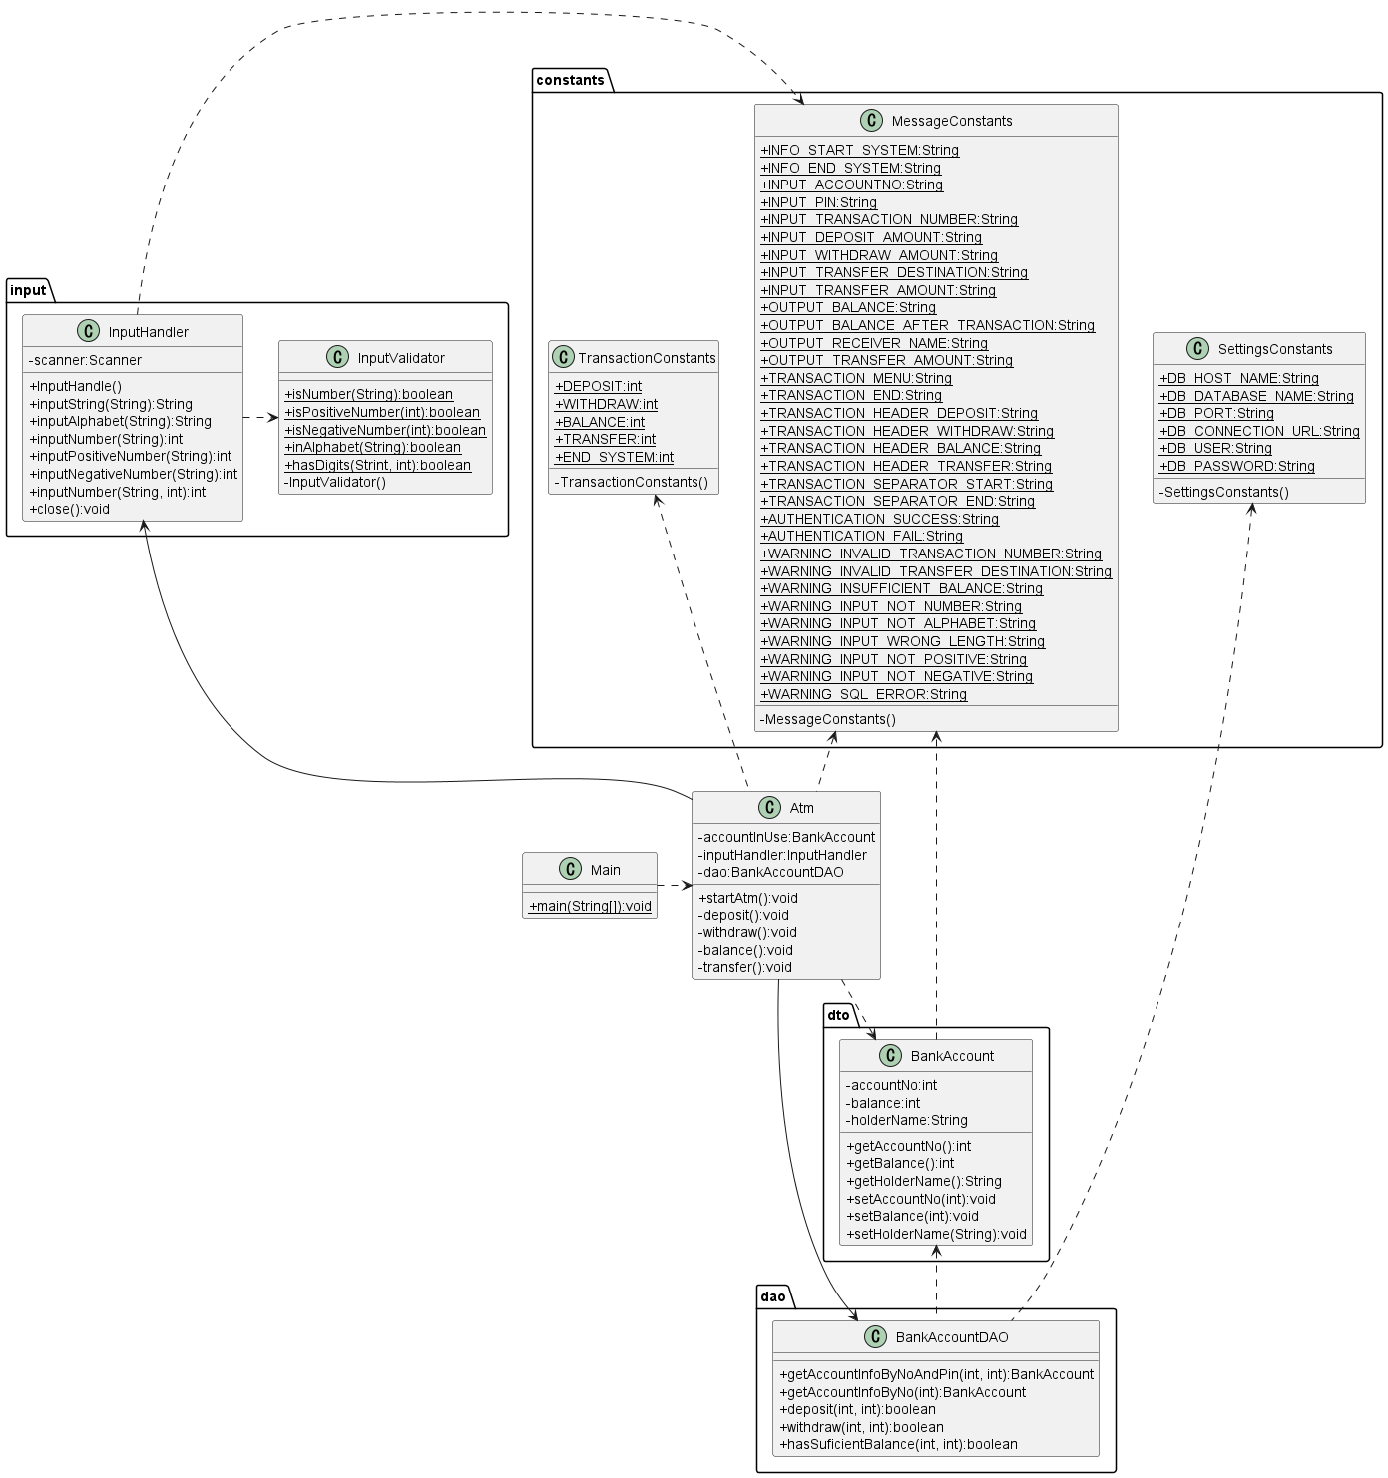

クラス図の線について

Aクラス
Bクラス
Aクラス
Bクラス
 | 関係 | 線の種類 | 意味
 | 関連 |  | AクラスはBクラスのインスタンスをメンバ変数（フィールド）として保持し、使用している。
 | 依存 |  | AクラスはBクラスをメンバ変数として保持せずに使用している。Static参照やメソッド内でインスタンスを生成し、使用している。

